Sheet1
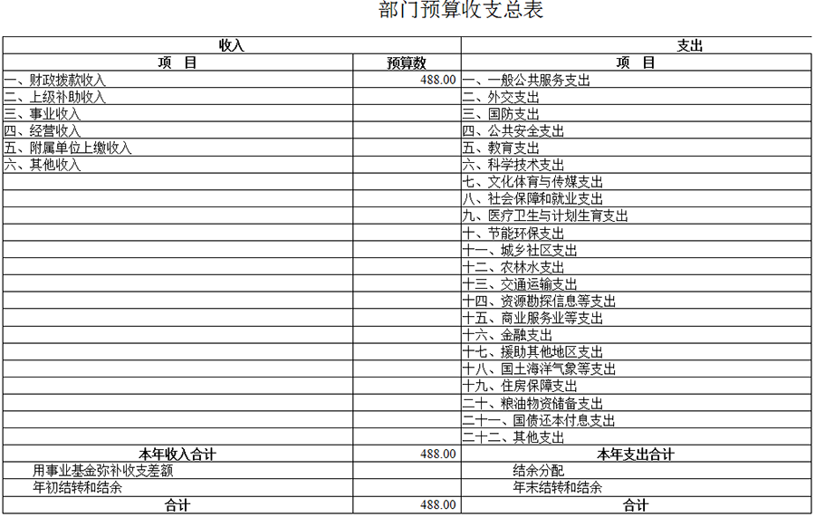

Sheet2
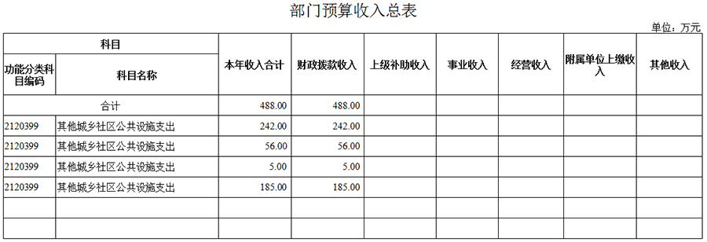

Sheet3
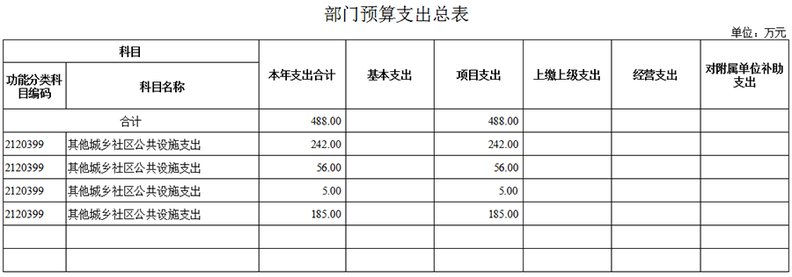

Sheet4
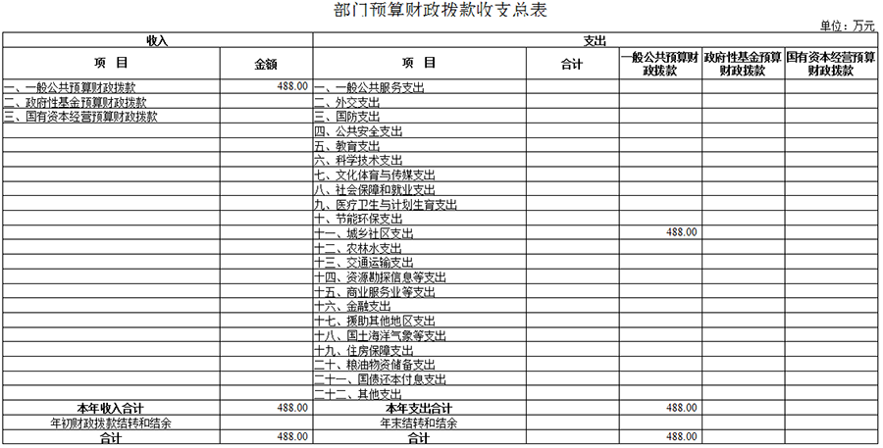

Sheet5
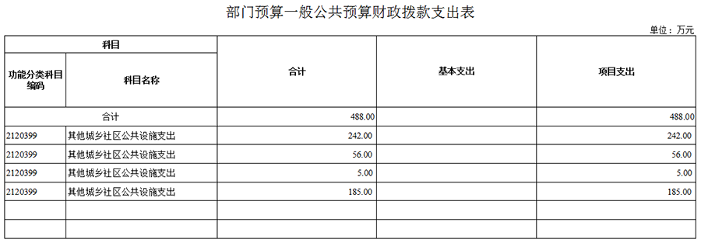

Sheet6
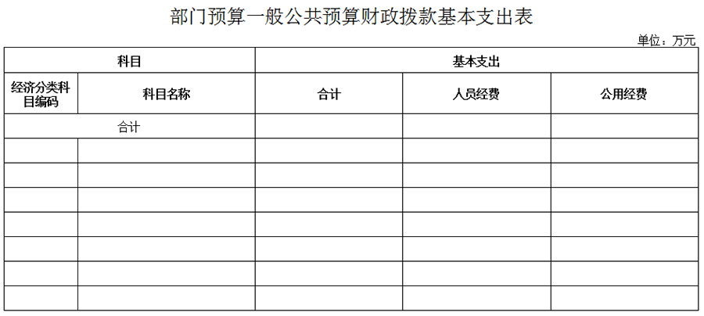

Sheet7
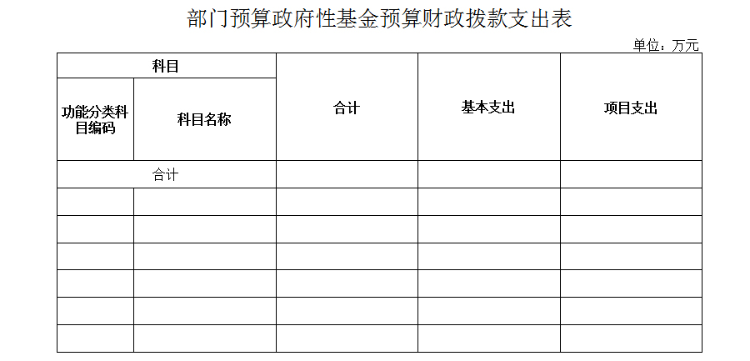

备注：无政府性基金预算，空表列示

Sheet8


备注：无国有资本经营预算，空表列示

Sheet9
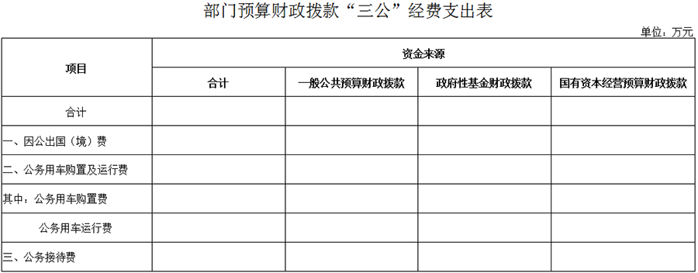

备注：我单位为自收自支事业单位，“三公”经费由专项中的管理经费负担，此表无法列示。

